PLANS ISOLEMENT (Portrait)
 | PLANS D'ISOLEMENT RANGEE N°3 | RÉFÉRENCE |  | PAGE
 |  | OXO-785-MEMBRANES RANGEE N°1 |  | 1
ATELIER |  | RÉVISION | DATE
OXOCHIME |  | 0 | 2026-05-21

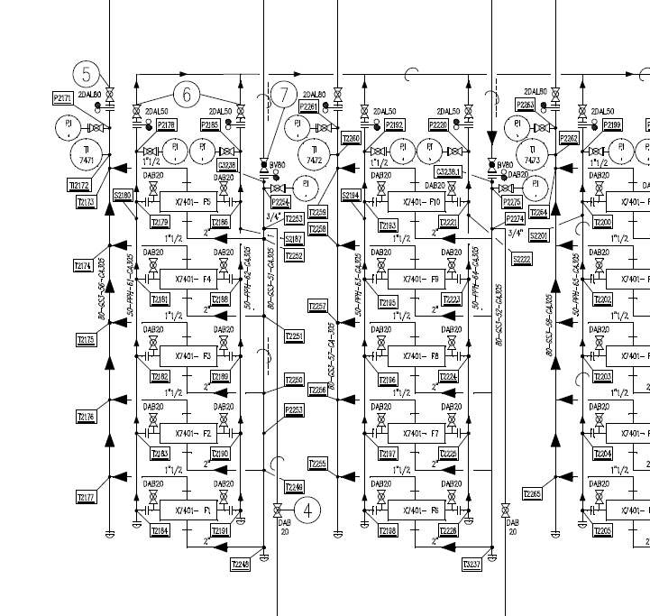

V4 PERMEAT
V3 PERMEAT

V1 GS
V2 RAFFINAT

CONTROLE ZERO ENERGIE

FLP2 VERS ATM
FLP1 VERS ATM

B1
V5
B2

V6
V7

RANGEE N°1
N2
V8

PLANS ISOLEMENT (Paysage)
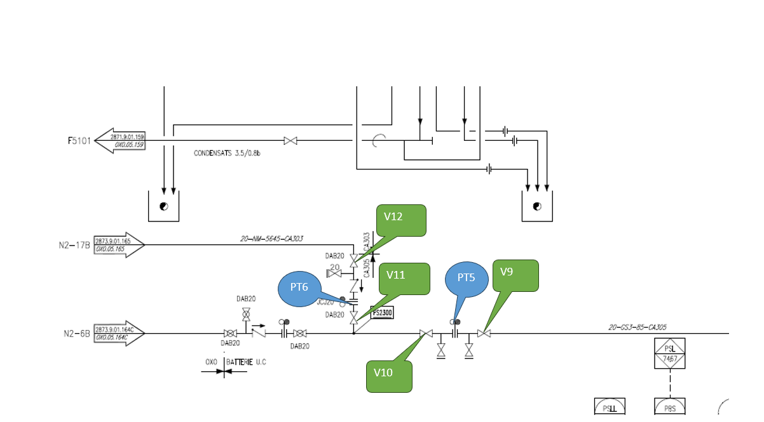
ATELIER | PLAN N2 VERS MEMBRANES | RÉFÉRENCE | RÉVISION | DATE | PAGE
OXOCHIMIE |  | OXO-770-MEMBRANES RANGEE N°3 | 0 | 2026-03-19 | 1

PLANS PLATINAGE & JOINTS
 | PLANS DE PLATINAGE et JOINTS TOUCHÉS | RÉFÉRENCE |  | PAGE
 |  | OXO-785-MEMBRANES RANGEE N°1 |  | 1
ATELIER |  | RÉVISION | DATE
OXOCHIMIE |  | 0 | 2026-05-19

PT4
 |  |  |  |  | 4

PT2
PT1

PT3

B2
B1

RANGEE N°1

 | PLAN JOINTS TOUCHÉS | RÉFÉRENCE |  | PAGE
 |  | OXO-785-MEMBRANES RANGEE N°1 |  | 1
ATELIER |  | RÉVISION | DATE
OXOCHIMIE |  | 0 | 2026-05-19

JT1
JT2

JT3
JT4
JT5
JT6

JT7
JT8
JT9
JT10

JT11
JT12
JT13
JT14

JT15
JT16

JT17
JT18

JT20
JT19

TORCHE
RHODIUM
RANGEE N°1

